霍尔外露型电机霍尔功能测试
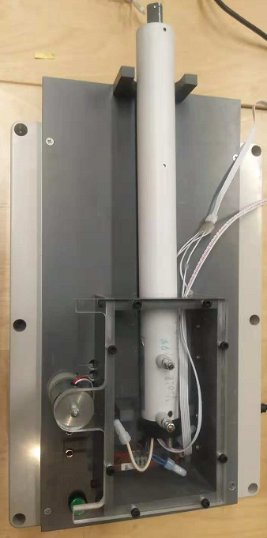
1.测试盒接入电源
2.打开盖子
3.放置电机
DOOYA 作业指导书JS-9-1.434 C/00
适用类型：霍尔线外露型电机（230V） | 制程站别：霍尔功能测试 | 人数：1 | 标准工时： | 日期：2018/10/30
作业步骤：

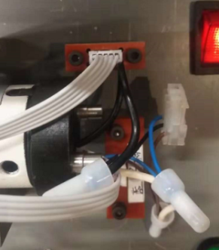
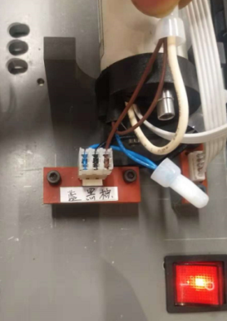
4.接线
将电机霍尔线、电机电源线插入到图示位置中
★霍尔排线测试盒默认为5P，如不匹配可接霍尔转接头测试；
★测试盒默认电源线线序如图示从上往下为棕黑蓝，如不匹配可接电源转接头测试
取霍尔测试仪，接通230V电源，测试盒有声音提示
放大
5.开始测试
测试盒在初次使用前是电磁铁吸住状态，需长按测试盒图示中的绿色按钮5秒直至声音提示，且盒盖可以打开
将电机放置到测试盒上的半圆形固定架上，且电机必须要压到到图示的弹性触点
弹性触点
★电机必须接触到弹性触点，并把弹性触点往下压才能后续正常测试，否则测试盒无反应
这是调节盖子盖上后固定电机的松紧度
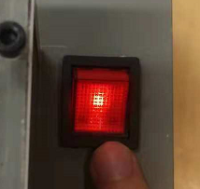 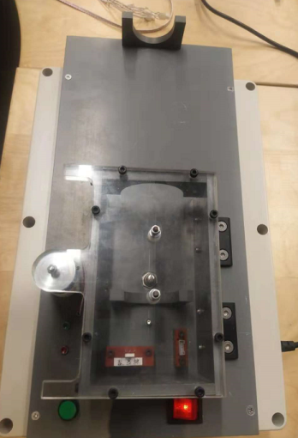 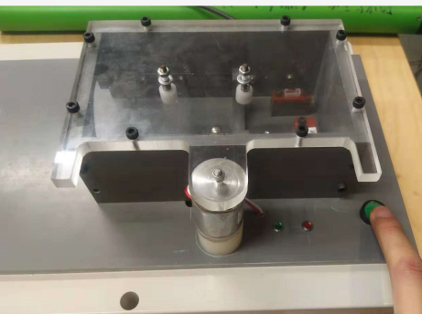 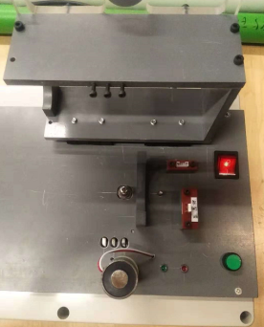 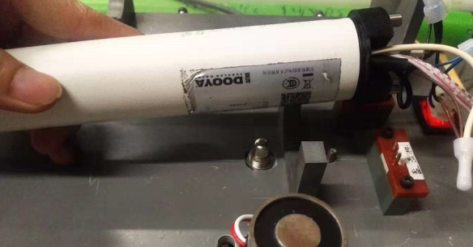

电机按要求放置到对应位置，插件插到位后盖上盒盖，盒盖自动与电磁铁吸合
电机同时开始测试——正、反转各半圈后停下，测试盒提示两次表示测试合格，同时已吸合的盒盖会松开2秒，这时打开盒盖，取出电机
★电机测试无反应为电机位置放置不对，需要调整；
★测试盒发出警报且红灯亮提示表示霍尔测试不良；
★在盒盖盖上的时候切勿压到电源线或者霍尔线；
★报警后盒盖不会松开，需按一下绿色复位按钮，盒盖会松开2秒；

